【201211】② SETB0113-A01 デクセリアル-2
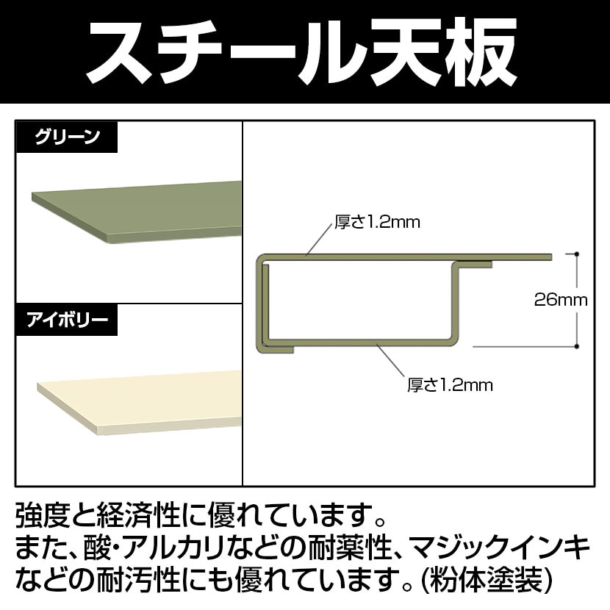
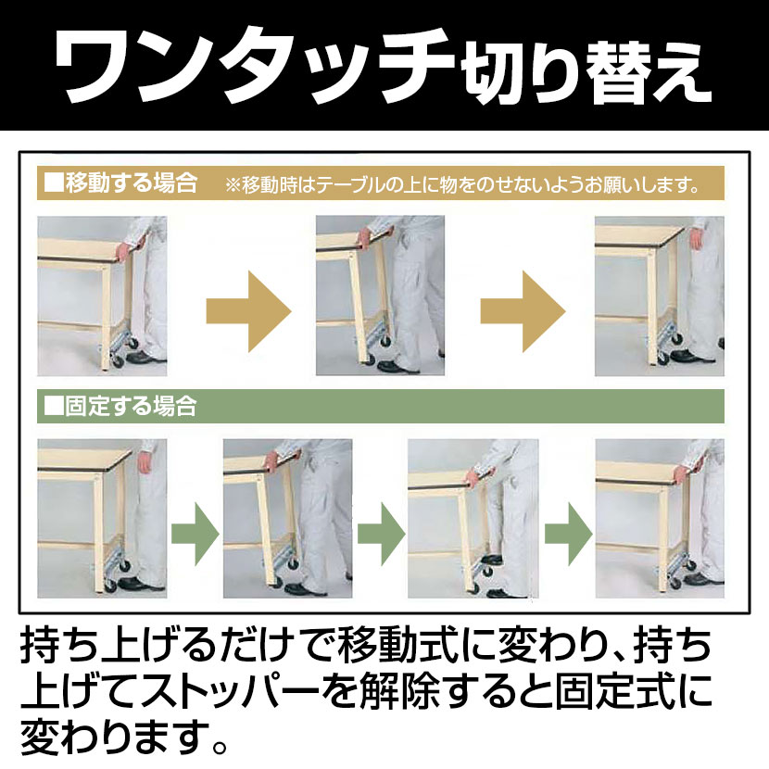
SWSU-1590-GG

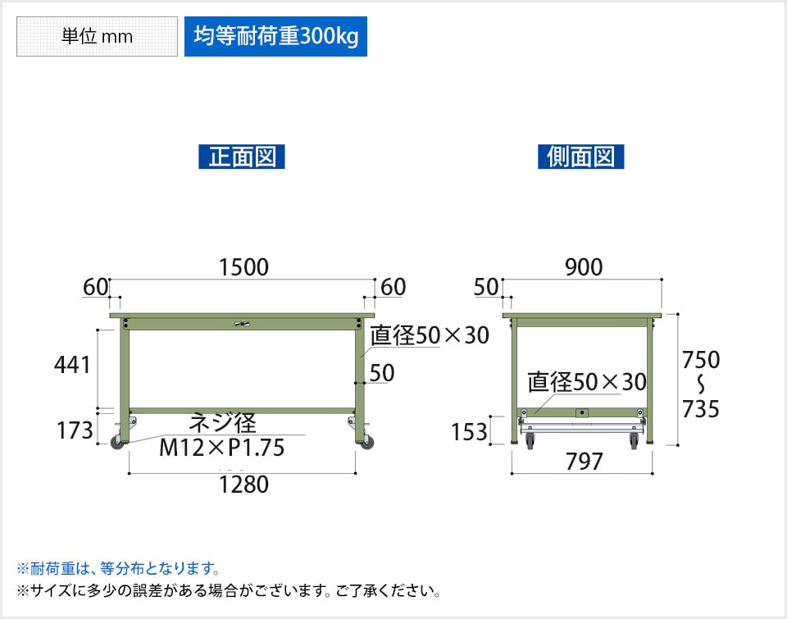
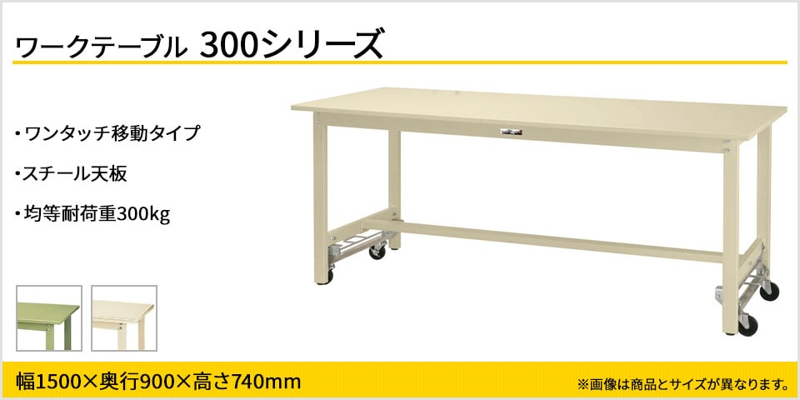

 | 関連カテゴリー

【210314】①フレンテック株式会社様 JR3203+SV3
 |  | お客先名 |  |  | フレンテック株式会社 |  | 合計金額 |  |  | 682,381
 |  | 担当営業 |  |  | 岸 氏
 |  | 受注番号 |  |  | 20 |  |  |  |  | JR3203+SV35DA+ATD300-HZ+IOｹｰﾌﾞﾙ
 |  | 希望納期 |  |  | 2023-11-27 |  | ① |  |  | SETB0161-A01
 |  | 最終納品 |  |  | 2023-11-28

 | 出荷依頼書Ｎｏ | 見積り分類 | メーカー | 仕入先 | 品名 / 型式 | 数量 | 単価 | 金額 | 分類合計 | 詳細 | 備考 | 技術分類 | 発注日 | 発注 | 納期 | 入荷予定日 | 入荷日
 |  |  | 蛇の目 |  |  |  |  |  |  |  |  |  | 在庫引当
 |  | 1 | 蛇の目 | 蛇の目 | JR3203 3軸ﾛﾎﾞｯﾄ (内部ｽｲｯﾁ仕様) 社内在庫 | 1 | 450,000 | 450,000 |  | JR3203 SRS-S203
 |  | 2 | 蛇の目 | 蛇の目 | JR3-TB2 JR3000用ﾃｨｰﾁﾝｸﾞﾎﾞｯｸｽ2 社内在庫 | 1 | 48000 | 48,000 |  | SRO-TB500 JR3000用ﾃｨｰﾁﾝｸﾞﾎﾞｯｸｽ2
 |  | 3 | 蛇の目 | 蛇の目 | JR3203用Z軸強化ばね 1式（2本） 見積発注願います。 | 2 | 630 | 1,260 |  | JR3203用 強化ばね 1式（2本） | 見積№TQ23-0977 |  | 2023-11-09 |  | 2023-11-14 | 2023-11-13 | 2023-11-13
 |  |  | 蛇の目 | 蛇の目 | 送料 ばね | 1 | 1,300 | 1,300 |  |  |  |  | 2023-11-09 |  | 2023-11-14 | 2023-11-13 | 2023-11-13

 |  |  |  |  | 499,260

 |  |  | ﾂｰﾙ冶具
3日目 |  | 4 | ミスミ | ミスミ | APMMSL-T2-T2-L18 | 1 | 1670 | 1,670 |  | ねじ変換継手 |  |  | 2023-11-08 |  |  | 2023-11-21 | 2023-11-21
1日目 |  | 5 | アソー | ミスミ | BT-1222 | 1 | 2683 | 2,683 |  | 黄銅製 エースボール3W 3方2面シートLポート（切替用） |  |  | 2023-11-08 |  |  | 2023-11-21 | 2023-11-21
1日目 |  | 6 | ミスミ | ミスミ | SKMA6-2 | 1 | 1030 | 1,030 |  | ステンレス管用継手 オネジアダプタ |  |  | 2023-11-08 |  |  | 2023-11-21 | 2023-11-21
8日目 |  | 7 | ミスミ | ミスミ | MVBLK-AMW-2GL-8MNXZ | 1 | 6807 | 6,807 |  | SETB0047-Y02 ﾊﾞﾙﾌﾞﾎﾙﾀﾞﾈｼﾞ固定ﾈｼﾞ式（SV35DA） |  | 6 | 2023-11-08 |  |  | 2023-11-21 | 2023-11-21
1日目 |  | 8 | ミスミ | ミスミ | MS3-35 | 4 | 169 | 676 |  | ノックピン プラス公差 |  |  | 2023-11-08 |  |  | 2023-11-21 | 2023-11-21
1日目 |  | 9 | ミスミ | ミスミ | SCB4-14 |  | 29 | 0 |  | 六角穴付ボルト－ステンレス ２本 在庫
1日目 |  | 10 | ミスミ | ミスミ | SCB8-10 | 1 | 541 | 541 |  | 六角穴付ボルト－ステンレス 1本 |  |  | 2023-11-08 |  |  | 2023-11-21 | 2023-11-21
8日目 |  | 11 | meviy | ミスミ | MVBLK-AMW-3KM-U7FP8 | 1 | 12040 | 12,040 |  | SETB0161-Y01 ﾂｰﾙ治具ﾌﾞﾗｹｯﾄ |  |  | 2023-11-08 |  |  | 2023-11-21 | 2023-11-21
5日目 |  | 12 | ミスミ | ミスミ | AJPNGB4-P6.00-B6.0-G4-GC | 2 | 700 | 1,400 |  | 位置決めピン 高硬度ステンレス R |  |  | 2023-11-08 |  |  | 2023-11-21 | 2023-11-21
1日目 |  | 13 | ミスミ | ミスミ | CBSST5-16 | 2 | 220 | 440 |  | 低頭六角穴付ボルト |  |  | 2023-11-08 |  |  | 2023-11-21 | 2023-11-21
1日目 |  | 14 | ミスミ | ミスミ | MS3-10 | 38 | 49 | 1,862 |  | ノックピン 7本 |  |  | 2023-11-08 |  |  | 2023-11-21 | 2023-11-21
3日目 |  | 15 | ミスミ | ミスミ | RBYW30-30-T10 | 2 | 1830 | 3,660 |  | リブ －通し穴・ザグリ穴 固定寸タイプ－ |  |  | 2023-11-08 |  |  | 2023-11-21 | 2023-11-21
1日目 |  | 16 | ミスミ | ミスミ | SBBSS4-12 | 3 | 240 | 720 |  | 小径頭ボルト －スタンダード/ |  |  | 2023-11-08 |  |  | 2023-11-21 | 2023-11-21
1日目 |  | 17 | ミスミ | ミスミ | SCB4-10 |  | 25 | 0 |  | 六角穴付ボルト 4本 在庫
1日目 |  | 18 | ミスミ | ミスミ | SCB4-12 |  | 29 | 0 |  | 六角穴付ボルト 2本 在庫
8日目 |  | 19 | meviy | ミスミ | MVBLK-AMW-3KM-6XZ2L | 1 | 10473 | 10,473 |  | SETB0161-Y02 ﾛﾎﾞｯﾄ固定ﾌﾞﾗｹｯﾄ |  |  | 2023-11-08 |  |  | 2023-11-21 | 2023-11-21
1日目 |  | 20 | ミスミ | ミスミ | MS3-10 |  | 49 | 0 |  | ノックピン 4本 まとめて発注
1日目 |  | 21 | ミスミ | ミスミ | SCB5-14 |  | 25 | 0 |  | 六角穴付ボルト 2本 在庫
3日目 |  | 22 | meviy | ミスミ | MVSHM-3N03052-3KM-267WY | 1 | 4470 | 4,470 |  | SETB0161-Y03 ADP300ﾍﾞｰｽＬ字ﾌﾞﾗｹｯﾄ2 |  |  | 2023-11-08 |  |  | 2023-11-21 | 2023-11-21
3日目 |  | 23 | ミスミ | ミスミ | RBYW30-30-T10 | 2 | 1830 | 3,660 |  | リブ －通し穴・ザグリ穴 固定寸タイプ－ |  |  | 2023-11-08 |  |  | 2023-11-21 | 2023-11-21
1日目 |  | 24 | ミスミ | ミスミ | SCB4-6 | 10 | 25 | 250 |  | 六角穴付ボルト 4本 |  |  | 2023-11-08 |  |  | 2023-11-21 | 2023-11-21
1日目 |  | 25 | ミスミ | ミスミ | SCB4-10 |  | 25 | 0 |  | 六角穴付ボルト 2本 在庫
8日目 |  | 26 | meviy | ミスミ | MVBLK-AMW-3KM-9ZPXY | 1 | 7290 | 7,290 |  | SETB0161-Y04 ADP300ﾍﾞｰｽ |  |  | 2023-11-08 |  |  | 2023-11-21 | 2023-11-21
1日目 |  | 27 | ミスミ | ミスミ | MS3-10 |  | 49 | 0 |  | ノックピン 6本 まとめて発注
1日目 |  | 28 | タキゲン | ミスミ | AC-25-G-6 | 10 | 24 | 240 |  | ﾄﾒｶﾞﾈ ﾛｯﾄﾞﾎﾞｳ AC-25 | WP43FB53B000 |  | 2023-12-01 |  | 2023-12-04 | 2023-12-04

 |  |  |  |  | 59,912

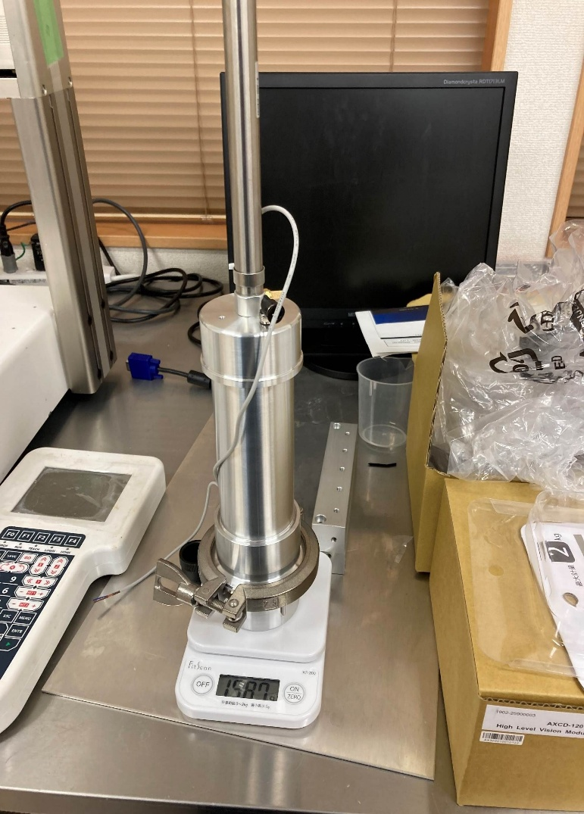
 |  |  | 残量検知ｼﾘﾝﾀﾞ加圧レギュレータユニット
3日目 |  | 29 | meviy | ミスミ | MVSHM-3N02050-32J-7GYH8 | 1 | 2,650 | 2,650 |  | SETB-0073-Z20 ARP20K取付板金3 |  |  | 2023-11-08 |  |  | 2023-11-21 | 2023-11-21
1日目 |  | 30 | ミスミ | ミスミ | MSYL6-M5 | 1 | 330 | 330 |  | Φ6分岐継手 Ｙタイプ |  |  | 2023-11-08 |  |  | 2023-11-21 | 2023-11-21
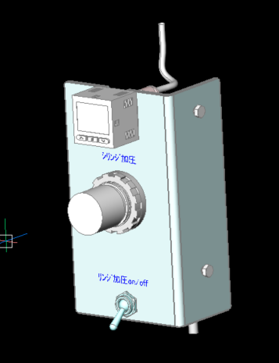
1日目 |  | 31 | ミスミ | ミスミ | MNCNL6-1 | 2 | 240 | 480 |  | Φ6ミニチュアワンタッチ継手 |  |  | 2023-11-08 |  |  | 2023-11-21 | 2023-11-21
1日目 |  | 32 | ミスミ | ミスミ | MSHRT3 | 1 | 2,970 | 2,970 |  | 小型切替バルブ トグルタイプ |  |  | 2023-11-08 |  |  | 2023-11-21 | 2023-11-21
1日目 |  | 33 | ミスミ | ミスミ | MNCNL6-M5 | 1 | 290 | 290 |  | Φ6ミニチュアワンタッチ継手 |  |  | 2023-11-08 |  |  | 2023-11-21 | 2023-11-21
1日目 |  | 34 | ミスミ | ミスミ | MNCNP6-M5 | 1 | 210 | 210 |  | Φ6ミニチュアワンタッチ継手 |  |  | 2023-11-08 |  |  | 2023-11-21 | 2023-11-21
1日目 |  | 35 | スリーエム | ミスミ | 37103-3101-000FL（8ｹ入） | 1 | 985 | 985 |  | e-CONコネクタ(プラグ) |  |  | 2023-11-08 |  |  | 2023-11-21 | 2023-11-21
2日目 |  | 36 | ミスミ | ミスミ | SECON-S-U-3-3 | 1 | 2,077 | 2,077 |  | e-CON(ソケット)コネクタ付ケーブル |  |  | 2023-11-08 |  |  | 2023-11-21 | 2023-11-21
6日目 |  | 37 | SMC | 制御機材 | ISE20-N-M-M5-L | 1 | 5,000 | 5,000 |  | デジタル圧力スイッチ（SMC） |  |  | 2023-11-08 |  | 2023-11-27 | 2023-11-21 | 2023-11-21
6日目 |  | 38 | SMC | 制御機材 | ARP20K-01H | 1 | 4,080 | 4,080 |  | 逆流機能付直動精密レギュレータ（SMC） 0.4MPa |  |  | 2023-11-08 |  | 2023-11-27 | 2023-11-21 | 2023-11-21
1日目 |  | 39 | ミスミ | ミスミ | CHNS4 | 2 | 72 | 144 |  | 蝶ﾅｯﾄ |  |  | 2023-11-08 |  |  | 2023-11-21 | 2023-11-21
1日目 |  | 40 | ミスミ | ミスミ | RSCB4-15 | 2 | 31 | 62 |  | 六角ﾎﾞﾙﾄ |  |  | 2023-11-08 |  |  | 2023-11-21 | 2023-11-21
1日目 |  | 41 | ミスミ | ミスミ | SCB3-8 |  | 22 | 0 |  | 六角穴付きﾎﾞﾙﾄ (M3×8) 4本 在庫使用

 |  |  |  |  | ¥19,278

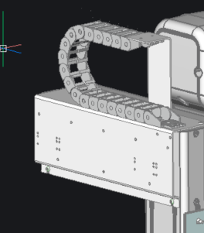
 |  |  | ｹｰﾌﾞﾙベアﾕﾆｯﾄ
3日目 |  | 42 | meviy | ミスミ | MVSHM-3N02058019030-2MR-PGX8E | 1 | 5,300 | 5,300 |  | 9999-1001-Z001 ＪＲ３２０３背面取付板金 Ver3 156732-Z001より変更 |  |  | 2023-11-08 |  |  | 2023-11-21 | 2023-11-21
3日目 |  | 43 | meviy | ミスミ | MVSHM-3N02052013016-2MR-6SJGX | 1 | 2,700 | 2,700 |  | 155043-Z001 ケーブルキャリア取付板金: |  |  | 2023-11-08 |  |  | 2023-11-21 | 2023-11-21
5日目 |  | 44 | JAPPY | ミスミ | ADR-341-JP | 1 | 1,367 | 1,367 |  | 配管ダクト 280mm 在庫使用
1日目 |  | 45 | ミスミ | ミスミ | BCBFS4-10 | 2 | 245 | 490 |  | 六角穴付ボタンボルト フランジ付タイプ- |  |  | 2023-11-08 |  |  | 2023-11-21 | 2023-11-21
1日目 |  | 46 | ミスミ | ミスミ | CBSTS4-12 | 2 | 205 | 410 |  | 極低頭六角穴付ボルト- |  |  | 2023-11-08 |  |  | 2023-11-21 | 2023-11-21
1日目 |  | 47 | ミスミ | ミスミ | MWS-DS37A-HT37 | 1 | 5,117 | 5,117 |  | 37pin I/O端子台 |  |  | 2023-11-08 |  |  | 2023-11-21 | 2023-11-21
1日目 |  | 48 | ミスミ | ミスミ | MWI-COM-P10N10 | 1 | 4,239 | 4,239 |  | コモン端子台 |  |  | 2023-11-08 |  |  | 2023-11-21 | 2023-11-21
2日目 |  | 49 | ミスミ | ミスミ | PDDJ-PS-JS-37-1.7 | 1 | 4638 | 4,638 |  | Dsubコネクタハーネス M2.6ショートネジ |  |  | 2023-11-08 |  |  | 2023-11-21 | 2023-11-21
2日目 |  | 50 | ミスミ | ミスミ | PDDU-PT-MS-9-2-02S | 1 | 1730 | 1,730 |  | Dsub9 オス コネクタハーネス #4-40ショートねじ |  |  | 2023-11-08 |  |  | 2023-11-21 | 2023-11-21
1日目 |  | 51 | ミスミ | ミスミ | HDV-2 | 8 | 81 | 648 |  | 止め金具 2個 |  |  | 2023-11-08 |  |  | 2023-11-21 | 2023-11-21
3日目 |  | 52 | ミスミ | ミスミ | MRB-270 | 1 | 1,270 | 1,270 |  | ディンレール |  |  | 2023-11-08 |  |  | 2023-11-21 | 2023-11-21
1日目 |  | 53 | ミスミ | ミスミ | SZ08F-30-048-25 | 1 | 3,860 | 3,860 |  | ｹｰﾌﾞﾙキャリア |  |  | 2023-11-08 |  |  | 2023-11-21 | 2023-11-21
1日目 |  | 54 | ミスミ | ミスミ | WSSS8-4-2 | 2 | 200 | 400 |  | 金属ワッシャ Ｔ寸選択・指定タイプ |  | 155043-Z001 取付ｽﾍﾟｰｻ | 2023-11-08 |  |  | 2023-11-21 | 2023-11-21
1日目 |  | 55 | ミスミ | ミスミ | SBCB4-12 | 2 | 29 | 58 |  | 六角穴付ボタンボルト －ステンレス |  | 155043-Z001 取付ｽﾍﾟｰｻ | 2023-11-08 |  |  | 2023-11-21 | 2023-11-21
1日目 |  | 56 | ミスミ | ミスミ | SFB3-5 | 4 | 115 | 460 |  | 六角穴付皿ボルト M3×5mm |  | ｹｰﾌﾞﾙキャリア SZ08F-30-048-30固定用 | 2023-11-08 |  |  | 2023-11-21 | 2023-11-21
1日目 |  | 57 | ミスミ | ミスミ | SFB3-6 | 4 | 104 | 416 |  | 六角穴付皿ボルト M3×6mm |  | ｹｰﾌﾞﾙキャリア SZ08F-30-048-30固定用 | 2023-11-08 |  |  | 2023-11-21 | 2023-11-21
1日目 |  | 58 | ミスミ | ミスミ | SCB3-10 |  | 25 | 0 |  | 六角穴付きﾎﾞﾙﾄ M3×10mm 4本 在庫使用 |  | ｹｰﾌﾞﾙキャリア SZ08F-30-048-30固定用
1日目 |  | 59 | ミスミ | ミスミ | SLBNR3 |  | 76 | 0 |  | M3ﾅｯﾄ 2個 在庫使用 |  | ｹｰﾌﾞﾙキャリア SZ08F-30-048-30固定用

 |  |  |  |  | 33,103

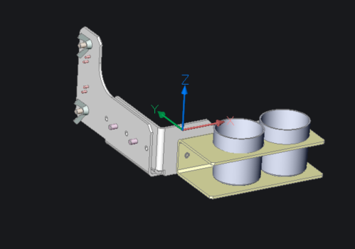
 |  |  | 浸け置きﾕﾆｯﾄ
3日目 |  | 60 | meviy | ミスミ | MVSHM-3N02052011011-2LF-KW1SE | 1 | 2,620 | 2,620 |  | SETB-0055-Z03 ｶｯﾌﾟﾎﾙﾀﾞｰﾍﾞｰｽＬ字ﾌﾞﾗｹｯﾄ |  |  | 2023-11-08 |  |  | 2023-11-21 | 2023-11-21
3日目 |  | 61 | meviy | ミスミ | MVSHM-3N02050006016-2LF-1RSEZ | 1 | 2,600 | 2,600 |  | SETB-0055-Z04 ｶｯﾌﾟﾎﾙﾀﾞｰＬ字ﾌﾞﾗｹｯﾄ |  |  | 2023-11-08 |  |  | 2023-11-21 | 2023-11-21
4日目 |  | 62 | meviy | ミスミ | MVSHM-ZZ99000000000-JPA243U9A111AB | 1 | 4,500 | 4,500 |  | SETB-0012-Z05 ｶｯﾌﾟﾎﾙﾀﾞｰ |  |  | 2023-11-08 |  |  | 2023-11-21 | 2023-11-21
1日目 |  | 63 | ミスミ | ミスミ | CRKB4-8 | 2 | 70 | 140 |  | 樹脂付ローレットボルト |  |  | 2023-11-08 |  |  | 2023-11-21 | 2023-11-21
1日目 |  | 64 | ミスミ | ミスミ | CRKB4-10 | 2 | 78 | 156 |  | 樹脂付ローレットボルト |  |  | 2023-11-08 |  |  | 2023-11-21 | 2023-11-21
1日目 |  | 65 | ミスミ | ミスミ | ＭＳ2-8 | 4 | 169 | 676 |  | ﾉｯｸﾋﾟﾝφ2-8mm |  |  | 2023-11-08 |  |  | 2023-11-21 | 2023-11-21
1日目 |  | 66 | ミスミ | ミスミ | CHNS4 | 2 | 72 | 144 |  | 蝶ﾅｯﾄ |  |  | 2023-11-08 |  |  | 2023-11-21 | 2023-11-21
1日目 |  | 67 | ミスミ | ミスミ | RSCB4-15 | 2 | 31 | 62 |  | 六角ﾎﾞﾙﾄ |  |  | 2023-11-08 |  |  | 2023-11-21 | 2023-11-21
1日目 |  | 68 | アズワン | 石鍋 | 5-079-04 |  | 2000 | 0 |  | ﾐﾆｶｯﾌﾟ（30cc） 在庫使用
1日目 |  | 69 | ｱｽﾞﾜﾝ | 石鍋 | 送料 |  | 1,000 | 0
1日目 |  | 70 | ミスミ | ミスミ | PUT4-10-B | 1 | 830 | 830 |  | エアチューブ |  |  | 2023-11-08 |  |  | 2023-11-21 | 2023-11-21
1日目 |  | 71 | ミスミ | ミスミ | PUT6-10-B | 1 | 1,350 | 1,350 |  | エアチューブ |  |  | 2023-11-08 |  |  | 2023-11-21 | 2023-11-21

 |  |  |  |  | 13,078

 |  |  | ﾜｰｸ治具ﾕﾆｯﾄ
8日目 |  | 72 | meviy | ミスミ | MVBLK-AMW-3KN-CNCR4 | 1 | 16118 | 16,118 |  | SETB0161-X01 ﾜｰｸ治具ﾍﾞｰｽ |  |  | 2023-11-08 |  |  | 2023-11-21 | 2023-11-21
3日目 |  | 73 | ミスミ | ミスミ | AFPBA5-P5.95-L5-B4 | 2 | 600 | 1,200 |  | 位置決めピン 高硬度ステンレス 大頭テーパ －圧入－ |  |  | 2023-11-08 |  |  | 2023-11-21 | 2023-11-21
1日目 |  | 74 | ミスミ | ミスミ | MS3-10 |  | 69 | 0 |  | ﾉｯｸﾋﾟﾝ φ3-10mm 16本 まとめて発注
1日目 |  | 75 | ミスミ | ミスミ | SCB4-8 |  | 25 | 0 |  | 六角穴付ボルト 4本 在庫使用
6日目 |  | 76 | meviy | ミスミ | MVBLK-MCL-3KN-W6HAB | 2 | 4795 | 9,590 |  | SETB0161-X02 ﾜｰｸ位置合せﾌﾞﾛｯｸ1 |  |  | 2023-11-08 |  |  | 2023-11-21 | 2023-11-21
1日目 |  | 77 | ミスミ | ミスミ | SCB4-25 | 10 | 29 | 290 |  | 六角穴付ボルト 4本 |  |  | 2023-11-08 |  |  | 2023-11-21 | 2023-11-21
6日目 |  | 78 | meviy | ミスミ | MVBLK-MCL-3KN-5YZ15 | 4 | 5282 | 21,128 |  | SETB0161-X03 ﾜｰｸ位置合せﾌﾞﾛｯｸ2 |  |  | 2023-11-08 |  |  | 2023-11-21 | 2023-11-21
1日目 |  | 79 | ミスミ | ミスミ | SCB4-35 | 10 | 25 | 250 |  | 六角穴付ボルト 8本 |  |  | 2023-11-08 |  |  | 2023-11-21 | 2023-11-21
8日目 |  | 80 | meviy | ミスミ | MVBLK-AMW-3KN-RS8TA | 1 | 5494 | 5,494 |  | SETB0161-X04 ﾜｰｸｽﾍﾟｰｻ |  |  | 2023-11-08 |  |  | 2023-11-21 | 2023-11-21
1日目 |  | 81 | ミスミ | ミスミ | SFB4-10 | 10 | 54 | 540 |  | 六角穴付皿ボルト －ステンレス 6本 |  |  | 2023-11-08 |  |  | 2023-11-21 | 2023-11-21
2日目 |  | 82 | ミスミ | ミスミ | SLSBG8-20-M4-N4 | 1 | 970 | 970 |  | 六角支柱－片端おねじ片端めねじ |  |  | 2023-11-08 |  |  | 2023-11-21 | 2023-11-21
3日目 |  | 83 | ミスミ | ミスミ | APNA4-P2-L0-B10-E2.3 | 1 | 870 | ¥870 |  | 位置決めﾋﾟﾝ φ3 |  |  | 2023-11-08 |  |  | 2023-11-21 | 2023-11-21

 |  |  |  |  | ¥56,450

【210314】②フレンテック株式会社様 JR3203+SV3
 |  | お客先名 |  |  | フレンテック株式会社 |  | 合計金額 |  |  | 184,675
 |  | 担当営業 |  |  | 岸 氏
 |  | 受注番号 |  |  | 20 |  |  |  |  | JR3203+SV35DA+ATD300-HZ+IOｹｰﾌﾞﾙ
 |  | 希望納期 |  |  | 2023-11-27 |  | ② |  |  | SETB0161-A01
 |  | 最終納品 |  |  | 2023-11-28

 | 出荷依頼書Ｎｏ | 見積り分類 | メーカー | 仕入先 | 品名 / 型式 | 数量 | 単価 | 金額 | 分類合計 | 詳細 | 備考 | 技術分類 | 発注日 | 発注 | 納期 | 入荷予定日 | 入荷日

 |  |  | ﾂｰﾙ治具
3Week |  | 1 | 東北ﾏﾃﾘｱﾙ | 東北マテリアルス | SETB-0004-Y13 | 1 | 7,000 | 7,000 |  | ﾀﾌﾞﾃｰﾌﾞﾙ(L120）薄型 |  |  | 2023-11-08 |  | 2023-11-28
1日目 |  | 2 | ミスミ | ミスミ | MS3-10 |  | 49 | 0 |  | ノックピン 2本 まとめて発注
1日目 |  | 3 | ミスミ | ミスミ | SCB4-10 |  | 25 | 0 |  | 六角穴付ボルト 2本 在庫
3Week |  | 4 | 東北ﾏﾃﾘｱﾙ | 東北マテリアルス | SETB-0004-Y14 | 1 | 30,000 | 30,000 |  | ｶｰﾄﾘｯﾁﾎﾙﾀﾞ(タブ用） |  |  | 2023-11-08 |  | 2023-11-28
1日目 |  | 5 | SUNCO | ミスミ | CSMKN-SUS-M5-10 | 1 | 183 | 183 |  | すり割り付 ローレットビス |  |  | 2023-11-08 |  |  | 仙台11/27
1日目 |  | 6 | ミスミ | ミスミ | SCB4-40 | 1 | 284 | 284 |  | 六角穴付ボルト |  |  | 2023-11-08 |  |  | 仙台11/27

 |  |  |  |  | 37,467

 |  |  | ATP300-HZ 金属残量ｶｰﾄﾘｯﾁﾎﾙﾀﾞ 全加圧 クランプタイプ
3日目 |  | 7 | SMC | 制御機材 | CDJ2B16-200Z-M9NLS-B | 1 | 5,260 | 5,260 |  | エアシリンダー | https://www.monotaro.com/p/5183/9426/?t.mpn=cdj2b16-200z-m9ns-b |  | 2023-11-08 |  |  | 仙台11/21
3日目 |  | 8 | ミスミ | ミスミ | FWRBA-D60-V52-T4 | 2 | 870 | 1,740 |  | ゴムワッシャ |  |  | 2023-11-08 |  |  | 仙台11/27
1日目 |  | 9 | ミスミ | ミスミ | MNCNL6-M5 | 2 | 290 | 580 |  | ミニュチュアワンタッチ継手 |  |  | 2023-11-08 |  |  | 仙台11/27
1日目 |  | 10 | ミスミ | ミスミ | MSSL5 | 1 | 320 | 320 |  | サイレンサ |  |  | 2023-11-08 |  |  | 仙台11/27
1日目 |  | 11 | ミスミ | ミスミ | NPB5 | 1 | 80 | 80 |  | Oリング |  |  | 2023-11-08 |  |  | 仙台11/27
1日目 |  | 12 | ミスミ | ミスミ | NPB10 | 1 | 90 | 90 |  | Oリング |  |  | 2023-11-08 |  |  | 仙台11/27
2Week |  | 13 | 東北マテリアルス | 東北マテリアルス | SC40311-01 | 1 | 7,500 | 7,500 |  | シールナット |  |  | 2023-11-08 |  | 2023-11-28

6日目 |  | 14 | ミスミ | ミスミ | MVBLK-SUB-JPA2AJKBW111AB | 1 | 4,258 | 4,258 |  | SETB-0004-Z06 パッド1 |  |  | 2023-11-08 |  |  | 仙台11/27
6日目 |  | 15 | ミスミ | ミスミ | MVSHM-3N03004-32Y-ZAWDK | 1 | 1,810 | 1,810 |  | SETB0004-Z08 パッド3 φ42 |  |  | 2023-11-08 |  |  | 仙台11/27
1日目 |  | 16 | ミスミ | ミスミ | CSHCS-SUS-M3-8 | 6 | 24 | 144 |  | ﾛｯｶｸｱﾅﾂｷｻﾗﾎﾞﾙﾄ |  |  | 2023-11-08 |  |  | 仙台11/27
3Week |  | 17 | 東北マテリアルス | 東北マテリアルス | SETB0088-Z01 580091A ﾄﾞﾛｯﾌﾟｲﾝｱﾀﾞﾌﾟﾀ ﾅｯﾄ 材料 A2017 | 1 | 9,000 | 9,000 |  | ﾄﾞﾛｯﾌﾟｲﾝｱﾀﾞﾌﾟﾀ ﾅｯﾄ 17アルマイト | 見積NO. 6389 |  | 2023-11-08 |  | 2023-11-28
3Week |  | 18 | 東北マテリアルス | 東北マテリアルス | SETB0088-Z02-1 580091A改 ﾄﾞﾛｯﾌﾟｲﾝｱﾀﾞﾌﾟﾀ 材料 A2017 | 1 | 18,500 | 18,500 |  | ﾄﾞﾛｯﾌﾟｲﾝｱﾀﾞﾌﾟﾀ 17アルマイト | 見積NO. |  | 2023-11-08 |  | 2023-11-28
3日目 |  | 19 | ミスミ | ミスミ | FWRBN-D23-V15-T3 | 1 | 280 | 280 |  | ゴムワッシャ |  |  | 2023-11-08 |  |  | 仙台11/27
1日目 |  | 20 | ミスミ | ミスミ | NGF40 | 1 | 360 | 360 |  | Ｏリング Ｇシリーズ |  |  | 2023-11-08 |  |  | 仙台11/27
3Week |  | 21 | 東北マテリアルス | 東北マテリアルス | SETB0089-Z04-1 ATP300 蓋改良版2 φ75×35H 材料 A2017 Type:2 | 1 | 13,500 | 13,500 |  | 蓋改良版2 φ75×35H | 見積NO. 6417 |  | 2023-11-08 |  | 2023-11-28
3Week |  | 22 | 東北マテリアルス | 東北マテリアルス | SETB0089-Z01 ATP300 蓋改良版 管用継手 クランプＴｙｐｅ 材料 A2017 | 1 | 23,000 | 23,000 |  | 管用継手 クランプ | 見積NO. 6369 |  | 2023-11-08 |  | 2023-11-28
1日目 |  | 23 | ミスミ | ミスミ | MS3-20 | 4 | 169 | 676 |  | ノックピン |  |  | 2023-11-08 |  |  | 仙台11/27
3Week |  | 24 | 東北マテリアルス | 東北マテリアルス | SETB0089-Z02 ATP300 上部管用継手 クランプＴｙｐｅ 材料 A2017 | 1 | 23,000 | 23,000 |  | 上部管用継手 クランプＴｙｐｅ | 見積NO. 6369 |  | 2023-11-08 |  | 2023-11-28
3Week |  | 25 | 東北マテリアルス | 東北マテリアルス | SETB0089-Z03-1 ATP300 筒部 アルミパイプ本体 M60（φ55.8）×185L | 1 | 22,000 | 22,000 |  | 筒部 アルミパイプ本体 | 見積NO. 6417 |  | 2023-11-08 |  | 2023-11-28
1日目 |  | 26 | ミスミ | ミスミ | SNCPH2.5S | 1 | 2,510 | 2,510 |  | サニタリー管用継手 クランプ 中・高圧用 |  |  | 2023-11-08 |  |  | 仙台11/27
1日目 |  | 27 | ミスミ | ミスミ | SNGS2.5S | 1 | 300 | 300 |  | サニタリー管用継手 ガスケット |  |  | 2023-11-08 |  |  | 仙台11/27
1日目 |  | 28 | ミスミ | ミスミ | PACK10-CIMRS4-9-0.2 | 1 | 880 | 880 |  | シムリング【1～30個入り】 |  |  | 2023-11-08 |  |  | 仙台11/27
1日目 |  | 29 | ミスミ | ミスミ | DBS4-5-4 | 2 | 460 | 920 |  | 段付ボルト |  |  | 2023-11-08 |  |  | 仙台11/27
3Week |  | 30 | 東北マテリアルス | 東北マテリアルス | SETB0089-Z05 ATP300 蓋改良版2 スペーサ 材料 A2017 | 1 | 10,500 | 10,500 |  | スペーサ 材料 | 見積NO. 6417 |  | 2023-11-08 |  | 2023-11-28

 |  |  |  |  | 147,208

